信用交易
融资融券市场交易数据统计(2023-02-13)

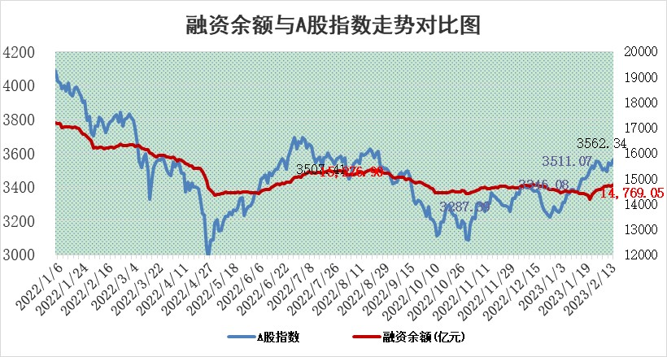
标的证券 | 融资融券余额（亿元） | 融资余额（亿元） | 融券余额（亿元） | 融资买入额（亿元） | 融资融券规模变化（亿元） | 融资余额增幅(‰) | 融券余额增幅(%)
统计数据 | 15,732.24 | 14,769.05 | 963.19 | 752.16 | 63.81 | 4.27 | 0.11

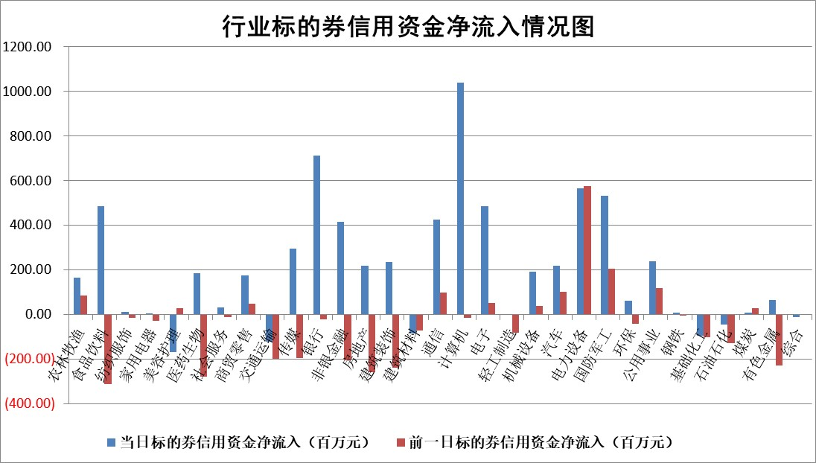

标的基金代码 | 标的基金简称 | 融资余额/市值(%) | 融资余额增幅(%) | 融资买入额/成交金额(%) | （融资余额净增额-融券余额净增额）/市值(‱) | 融券余额降幅(%) | ABS[（融资余额净增额-融券余额净增额）/市值净增额-1](%)
159902 | 华夏中小板ETF | 0.00 | 0.00 | 0.00 | 0.00 | 0.00 | 100.00
159915 | 易方达创业板ETF | 1.34 | -0.92 | 188.04 | -1.07 | 2.81 | 100.89
159919 | 嘉实沪深300ETF | 4.39 | 0.14 | 0.96 | -2.66 | -26.51 | 103.20
159920 | 华夏恒生ETF | 74.43 | -0.32 | 1.59 | -24.21 | -28.51 | 381.80
159922 | 嘉实中证500ETF | 0.54 | -0.25 | 89.72 | -8.55 | -1.75 | 114.26
159925 | 南方沪深300ETF | 0.01 | 10.29 | 0.01 | 0.12 | 0.00 | 99.86
159928 | 消费ETF | 0.77 | 0.33 | 4.82 | -0.60 | -5.27 | 100.28
159934 | 易方达黄金ETF | 458.10 | 0.12 | 17.46 | 52.90 | 0.00 | 29.78
159939 | 全指信息技术ETF | 0.48 | 3.34 | 28.12 | 0.62 | -12.00 | 98.97
159940 | 全指金融地产ETF | 0.15 | -2.54 | 0.00 | -0.40 | 0.00 | 100.00
159995 | 半导体芯片ETF | 1.62 | 4.91 | 154.67 | 6.95 | -4.62 | 61.60
159997 | 天弘中证电子ETF | 1.62 | 1.99 | 1.95 | 3.17 | -0.42 | 92.36
159998 | 天弘中证计算机主题ETF | 0.23 | -3.34 | 0.04 | -0.78 | 0.00 | 100.56
510050 | 华夏上证50ETF | 9.34 | -0.75 | 111.23 | -8.82 | -8.49 | 90.86
510180 | 华安上证180ETF | 0.45 | 1.05 | 2.91 | 0.59 | 10.38 | 99.06
510880 | 华泰柏瑞红利ETF | 0.22 | 0.30 | 0.32 | 0.07 | -0.18 | 99.59
510900 | 易方达恒生H股ETF | 105.91 | -0.20 | 4.74 | -20.91 | 0.00 | 78.30
511010 | 5年期国债ETF | 0.00 | 0.00 | 0.00 | 0.00 | 0.00 | 100.00
511380 | 可转债及可交换债券ETF | 8.99 | -12.96 | 6.39 | -133.93 | 0.00 | 3905.66
512000 | 全指证券ETF | 6.08 | -0.07 | 13.66 | 1.75 | 5.58 | 97.67
512010 | 沪深300医药卫生ETF | 3.61 | 2.32 | 64.77 | 7.51 | -3.48 | 74.90
512070 | 沪深300非银ETF | 1.35 | 1.97 | 20.79 | 2.06 | -4.73 | 75.49
512400 | 南方中证申万有色金属ETF | 1.31 | -4.55 | 0.95 | -1.20 | 9.45 | 101.77
512580 | 广发中证环保产业ETF | 0.66 | 3.12 | 0.18 | 2.03 | 0.07 | 108.77
512660 | 国泰中证军工ETF | 2.72 | 2.24 | 16.81 | 6.18 | 0.66 | 92.46
512800 | 华宝中证银行ETF | 16.26 | 1.84 | 3.66 | 29.68 | 1.10 | 68.88
512980 | 广发中证传媒ETF | 1.04 | -1.82 | 68.08 | -2.23 | -5.10 | 94.21
515030 | 华夏中证新能源汽车ETF | 1.86 | -2.15 | 22.38 | -4.37 | -0.83 | 107.43
515050 | 华夏中证5G通信主题ETF | 1.29 | 0.09 | 14.92 | -0.30 | -4.19 | 100.29
515070 | 华夏中证人工智能ETF | 1.43 | -2.87 | 2.88 | -4.22 | 0.00 | 101.42
标的股票比较指标 |  | 融资余额/流通A股市值(%) | 融资余额增幅(%) | 融资买入额/成交金额(%) | （融资余额净增额-融券余额净增额）/流通A股市值(‱) | 融券余额降幅(%) | ABS[（融资余额净增额-融券余额净增额）/流通A股市值净增额-1](%)
前十名标的个股 |  | 仁东控股 | 甬金股份 | 赣粤高速 | 云从科技 | 共同药业 | 禾迈股份
 |  | 莱茵生物 | 中航电测 | 民生银行 | 杭州柯林 | 秋田微 | 新益昌
 |  | 海兰信 | 杭叉集团 | 晋亿实业 | 联特科技 | 华统股份 | 厦钨新能
 |  | 数码视讯 | 杭州柯林 | 中国能建 | 华光新材 | 合锻智能 | 中捷精工
 |  | 全柴动力 | 皇马科技 | 长春燃气 | 零点有数 | 昂立教育 | 盟科药业
 |  | 永信至诚 | 诺思格 | 华设集团 | 恒烁股份 | 美诺华 | 南大环境
 |  | 亚通股份 | 精锻科技 | 太平洋 | 华依科技 | 华仁药业 | 科沃斯
 |  | 尖峰集团 | 华光新材 | 方邦股份 | 康为世纪 | 朗特智能 | 东威科技
 |  | 中体产业 | 康为世纪 | 广电网络 | 易点天下 | 海印股份 | 大全能源
 |  | 司尔特 | 阿尔特 | 外高桥 | 三维天地 | 宁波精达 | 鸥玛软件
后十名标的个股 |  | 泽达易盛 | 盟科药业 | 香农芯创 | 奥雅股份 | 合康新能 | 恒星科技
 |  | 中航机电 | 新锐股份 | 德马科技 | 德科立 | 吉翔股份 | 湘潭电化
 |  | 岱美股份 | 科森科技 | 中航电子 | 杰创智能 | 联合光电 | 通行宝
 |  | 欧派家居 | 南威软件 | 昊华科技 | 南威软件 | 东微半导 | 嘉曼服饰
 |  | 鸿路钢构 | 臻镭科技 | 泽达易盛 | 新特电气 | 新特电气 | 天禄科技
 |  | 中国人寿 | 鸥玛软件 | 中航机电 | 科森科技 | 老凤祥 | 顺网科技
 |  | 晨光股份 | 欧科亿 | 搜于特 | 光云科技 | 国中水务 | 通业科技 | ;
 |  | 飞科电器 | 光云科技 | 仁东控股 | 亚香股份 | 福建水泥 | 华达科技
 |  | 中信特钢 | 国茂股份 | 晨光股份 | 奥比中光 | 天益医疗 | 唯科科技
 |  | 奕瑞科技 | 应流股份 | 东旭光电 | 盟科药业 | 日发精机 | 今飞凯达
说明：1.以上普通交易数据和信用交易数据皆以交易日收盘后数据为基准；2.上述标的证券总数据只计算标的证券市场总数据，不包括从标的证券中调出去标的证券数据，所以与交易所公布的总值略有不同； 3.上述行业采用申万一级行业分类；4.以上标的基金和标的个股中比较的6个指标值中：前5个（从左至右）为正向指标，值越大排名越靠前；第6个为逆向指标，值越小，排名越靠前；5.第6个指标中ABS[]表示求绝对值，其主要用于考量信用资金相对净流入对股价相对净变化的贡献程度；6.数据来源：wind，交易所。

 | 证券代码 | 新增融资余额 | 融资买入额 | 融资买入增幅前10
远大智能 | 002689 | 28175353 | 42268582 | 199%
亚太股份 | 002284 | 21555247 | 34242865 | 82%
赛诺医疗 | 688108 | 72122899 | 101076547 | 78%
湖南发展 | 000722 | 66023557 | 137112987 | 75%
柘中股份 | 002346 | 14584119 | 36845980 | 58%
国城矿业 | 000688 | 24683149 | 48240585 | 54%
兆新股份 | 002256 | 1985058 | 4066269 | 52%
凯美特气 | 002549 | 33806472 | 61340055 | 52%
华昌达 | 300278 | 13474542 | 19303225 | 48%
新华联 | 000620 | 27311937 | 39201759 | 43%

 | 证券代码 | 新增融资余额 | 融资买入额 | 融资买入增幅前10
兔宝宝 | 002043 | 73310337 | 89923983 | 334%
捷昌驱动 | 603583 | 26026415 | 31686727 | 262%
湘财股份 | 600095 | 94196837 | 132280449 | 252%
中谷物流 | 603565 | 49103883 | 60098371 | 234%
中青宝 | 300052 | 24215352 | 31377809 | 98%
顾家家居 | 603816 | 138518545 | 188424210 | 78%
喜临门 | 603008 | 31503289 | 48351944 | 77%
财信发展 | 000838 | 10831830 | 17666790 | 74%
苏州银行 | 002966 | 10578096 | 19143736 | 72%
金诚信 | 603979 | 23858538 | 36098133 | 60%

